关系图
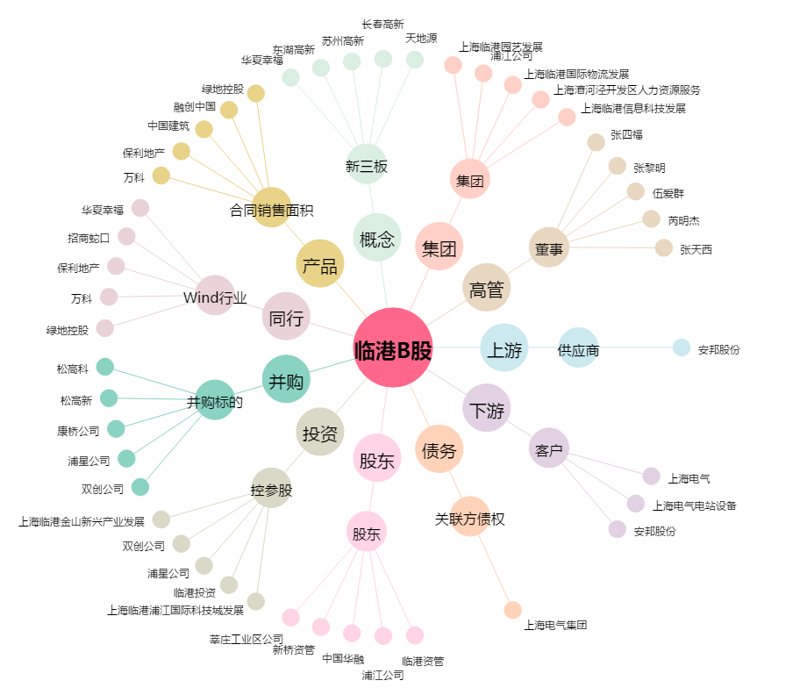
临港B股[900928.SH] - 关系概览图

